Hoja1
FICHA DE EVALUACIÓN |  |  |  |  |  |  |  | ROL
INMUEBLE DE CONSERVACIÓN HISTÓRICA |  |  |  |  |  |  |  | 211-95

1. IDENTIFICACIÓN
REGIÓN |  |  |  | COMUNA |  |  | CALLE |  |  | NÚMERO
XIII Región Metropolitana |  |  |  | Cerrillos |  |  | Pasaje Florida |  |  | 7466

ID PLANO |  |  |  | DENOMINACIÓN |  |  | AUTOR
N/A |  |  |  | Club Deportivo Rayuela Los Lolos |  |  | Sin antecedentes

2. PLANO DE UBICACIÓN |  |  |  |  |  | 3. FOTO DEL EDIFICIO
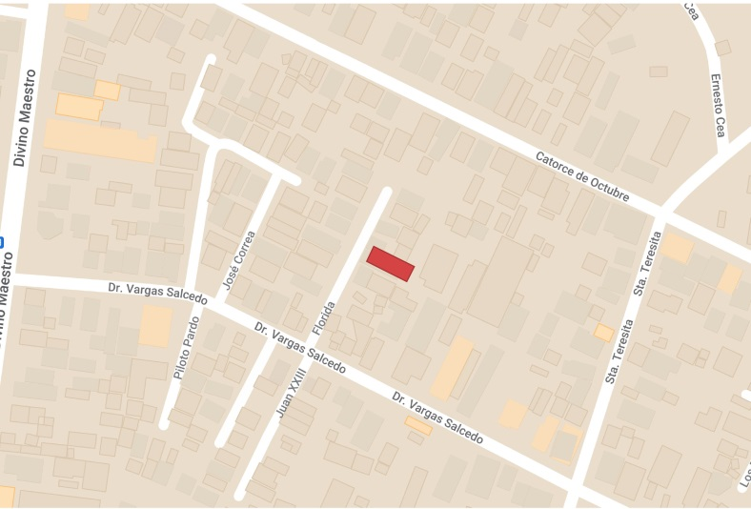 |  |  |  |  |  | S/I

4. RESEÑA DE VALORES Y ATRIBUTOS PATRIMONIALES
4.1. VALOR URBANISTICO
No cuenta con antecedentes y no aporta valor urbanistico

4.2. VALOR ARQUITECTONICO
No cuenta con antecedentes y no aporta valor arquitectónico

4.3. VALOR HISTÓRICO
La rayuela siendo deporte nacional, tiene un valor cultural importante para todos los habitantes de la comuna. Los clubes deportivos, especialmente los formados en el siglo XX, se entienden como un espacio de la construcción de la sociedad civil, representando en algunos casos la cultura política de sectores populares, y la asociatividad de las comunidades de los distintos barrios de aquella época.

4.4. VALOR ECONÓMICO
La edificación se encuentra en regular estado.

4.5. VALOR SOCIAL
El club ha sido un espacio de encuentro para los habitantes del sector, que se reunen en este lugar no sólo para la practica deportiva, sino para socializar y compartir entre vecinos.

5. EVALUACIÓN
VALOR |  | ATRIBUTOS |  |  | PUNTOS |  |  |  | CALIFICACIÓN
 |  | A | B | C |  |  |  |  | INSERTO EN ZCH
URBANO |  | 0.00 | 0.00 | 0.00 | 0.00 |  |  |  | SI | NO | █
ARQUITECTÓNICO |  | 0.00 | 0.00 | 0.00 | 0.00
HISTÓRICO |  | 0.00 | 0.00 | - | 0.00
ECONÓMICO |  | 1.00 | 2.00 | - | 3.00
SOCIAL |  | 2.00 | - | - | 2.00
PUNTAJE TOTAL |  |  |  |  | 5.00

6. REFERENCIAS BIBLIOGRÁFICAS

 |  |  | TABLA VALORES DE ATRIBUTOS
VALOR | ATRIBUTO |  |  | CONCEPTO |  |  |  |  |  |  | PTOS.
URBANO | A: Imagen |  |  | Se destaca por su aporte a la estructura o paisaje urbano |  |  |  |  |  |  |  | 0
 |  |  |  | Contribuye a la estructura o paisaje urbano |  |  |  |  |  |  |  | 0
 |  |  |  | No aporta a la estructura o imagen urbana |  |  |  |  |  |  |  | 0
 | B: Conjunto |  |  | Articula y es determinante en un conjunto o zona de valor patrimonial |  |  |  |  |  |  |  | 0
 |  |  |  | Forma parte de un conjunto o zona de valor patrimonial |  |  |  |  |  |  |  | 0
 |  |  |  | No forma parte de un conjunto o zona de valor patrimonial |  |  |  |  |  |  |  | 0
 | C: Entorno patrimonial |  |  | Está próximo a un elemento protegido o espacio público por valor patrimonial |  |  |  |  |  |  |  | 0
 |  |  |  | Está próximo a un elemento de valor patrimonial |  |  |  |  |  |  |  | 0
 |  |  |  | No está próximo a elementos de valor |  |  |  |  |  |  |  | 0
ARQUITECTÓNICO | A: Representatividad |  |  | Es un referente o es pionero de un estilo o tipología, o de un autor reconocido |  |  |  |  |  |  |  | 0
 |  |  |  | Es característico de un estilo o tipología |  |  |  |  |  |  |  | 0
 |  |  |  | No es característico de un estilo o tipología |  |  |  |  |  |  |  | 0
 | B: Singularidad |  |  | Es un elemento único en su estilo o tipología |  |  |  |  |  |  |  | 0
 |  |  |  | Es un ejemplo escaso de un estilo o tipología |  |  |  |  |  |  |  | 0
 |  |  |  | No es singular |  |  |  |  |  |  |  | 0
 | C: Morfología |  |  | Es un elemento de gran calidad estética y arquitectónica |  |  |  |  |  |  |  | 0
 |  |  |  | Es un elemento de calidad estética y arquitectónica |  |  |  |  |  |  |  | 0
 |  |  |  | No es un elemento de calidad estética y arquitectónica |  |  |  |  |  |  |  | 0
HISTÓRICO | A: Relevancia |  |  | Está declarado Monumento Histórico ó Zona Típica |  |  |  |  |  |  |  | 0
 |  |  |  | Está protegido por un Instrumento de Planificación Territorial |  |  |  |  |  |  |  | 0
 |  |  |  | No tiene protección legal |  |  |  |  |  |  |  | 0
 | B: Protección Legal |  |  | Se encuentra inserto en una Zona Típica |  |  |  |  |  |  |  | 0
 |  |  |  | Se encuentra inserto en una Zona de Conservación Histórica |  |  |  |  |  |  |  | 0
 |  |  |  | No se localiza en una Zona patrimonial con protección oficial |  |  |  |  |  |  |  | 0
 | C: Registrado por especialistas |  |  | Inmueble que por la calidad relevante de su tipología y/o sistema constructivo, está publicado (libros, revistas, entre otros), o puede contribuir a generar estudios o investigaciones |  |  |  |  |  |  |  | 0
 |  |  |  | Inmueble que al presentar alguna característica formal significativa, puede contribuir a generar estudios o investigaciones. |  |  |  |  |  |  |  | 0
 |  |  |  | Conjunto que no presenta interes alguno para su estudio |  |  |  |  |  |  |  | 0
ECONÓMICO | A: Impacto del Inmueble en el entorno |  |  | Inmueble que independiente de su estado de conservación, genera un alto impacto positivo en su entorno inmediato, el cual puede propiciar acciones para su recuperación o revitalización |  |  |  |  |  |  |  | 0
 |  |  |  | Inmueble que independiente de su estado de conservación, genera un impacto positivo en su entorno inmediato |  |  |  |  |  |  |  | 1
 |  |  |  | No genera impacto positivo en su entorno |  |  |  |  |  |  |  | 0
 | B: Estado de conservación del entorno |  |  | Las construcciones que se encuentran en su entorno inmediato estan en buen estado de conservación, y pueden contribuir a potenciar el valor patrimonial del Inmueble |  |  |  |  |  |  |  | 2
 |  |  |  | Las construcciones que se encuentran en su entorno inmediato, independiente de su estado de conservación, susceptibeles a procesos de recuperación rentable |  |  |  |  |  |  |  | 0
 |  |  |  | Las construcciones que se encuentran en su entorno inmediato, presentan un gran deterioro y su recuperación no es rentable |  |  |  |  |  |  |  | 0
SOCIAL | A: Reconocimiento de la comunidad |  |  | Es identificado y valorado como patrimonio importante por la comunidad |  |  |  |  |  |  |  | 2
 |  |  |  | Es mencionado como patrimonio por la comunidad |  |  |  |  |  |  |  | 0
 |  |  |  | No es mencionado por la comunidad |  |  |  |  |  |  |  | 0

Fuente: estudio MINVU-SURPLAN, 2005

